Bilans
Materiał informacyjny Bilans sprzedaży funduszy FIO i SFIO zarządzanych przez PKO TFI (dane aktualne na dzień 30.06.2026 r.) |  |  | 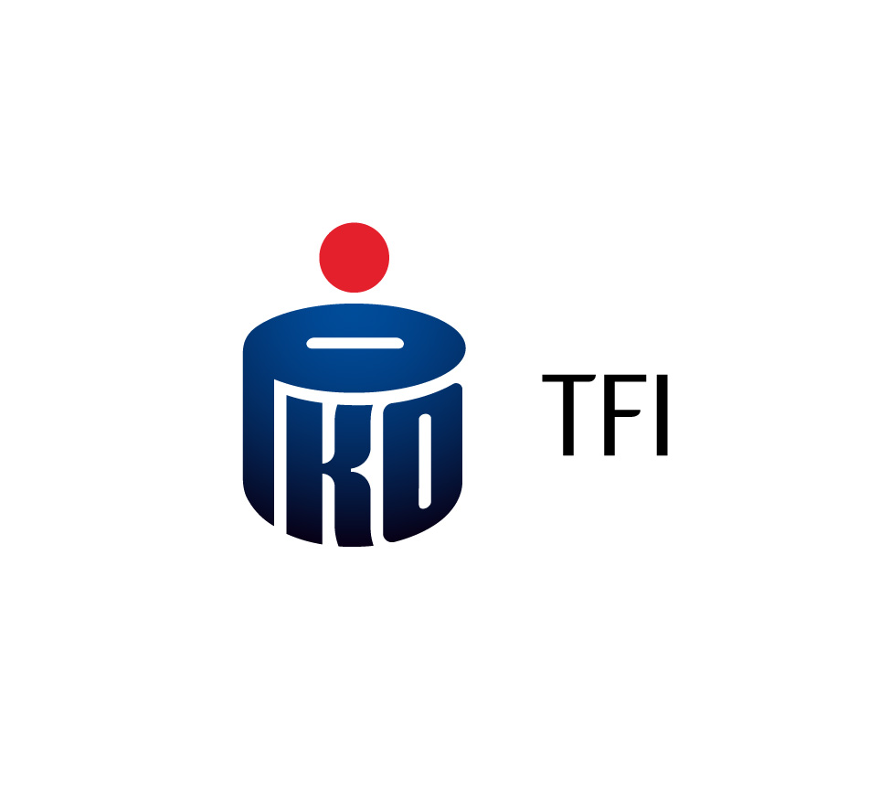
FUNDUSZ | KOD IZFIA | AKTYWA [PLN] | SALDO NETTO [PLN]
PKO Obligacji Skarbowych i Samorządowych | PKO075 | 859,787,410.85 | -2,664,105.42
PKO Obligacji Skarbowych i Samorządowych II | PKO073 | 482,795,540.65 | -4,177,864.72
PKO Obligacji Skarbowych Średnioterminowy | PKO014 | 7,492,107,065.69 | 304,470,311.03
PKO Obligacji Skarbowych Krótkoterminowy | PKO005 | 26,138,618,933.86 | 136,011,618.24
PKO Obligacji Uniwersalny | PKO077 | 9,868,677,089.17 | 269,871,531.64
PKO Obligacji Zielonej Transformacji | PKO074 | 502,102,847.88 | 36,132,406.58
PKO Papierów Dłużnych USD | PKO047 | 77,473,503.77 | 1,585,684.74
PKO Dynamicznej Alokacji | PKO002 | 1,272,040,606.52 | -5,073,700.09
PKO Akcji Dużych Spółek Europejskich | PKO054 | 309,101,797.69 | 9,258,378.71
PKO Akcji Małych i Średnich Spółek | PKO015 | 258,284,467.98 | 219,613.20
PKO Akcji Polskich | PKO021 | 1,647,408,807.80 | 41,424,327.23
PKO Akcji Rynków Wschodzących | PKO052 | 382,525,415.34 | 39,482,318.21
PKO Akcji Rynku Amerykańskiego | PKO050 | 876,206,213.48 | 30,945,564.16
PKO Akcji Rynku Japońskiego | PKO051 | 400,997,012.55 | 46,838,724.70
PKO Akcji Rynku Polskiego | PKO049 | 566,083,185.21 | 27,626,464.65
PKO Akcji Rynku Złota | PKO048 | 1,130,717,480.96 | 2,856,673.45
PKO Akcji Strefy Euro | PKO053 | 169,052,138.68 | 13,364,598.13
PKO Dóbr Luksusowych Globalny | PKO028 | 264,776,358.57 | -12,986,996.24
PKO Ekologii i Odpowiedzialności Społecznej Globalny | PKO072 | 490,234,155.40 | 10,846,696.86
PKO Infrastruktury i Budownictwa | PKO029 | 135,036,472.36 | -1,671,191.94
PKO Medycyny i Demografii Globalny | PKO057 | 409,012,973.50 | 1,538,090.62
PKO Surowców Globalny | PKO026 | 479,143,327.39 | -33,044,616.06
PKO Technologii i Innowacji Globalny | PKO027 | 3,726,801,227.13 | 46,875,133.48
PKO Aktywny | PKO063 | 112,608,052.43 | 6,894,896.48
PKO Konserwatywny | PKO059 | 565,967,854.12 | 10,693,109.63
PKO Umiarkowany | PKO060 | 867,186,659.77 | 111,235,607.16
PKO Zrównoważony | PKO062 | 168,561,159.37 | 12,446,140.80
PKO Zabezpieczenia Emerytalnego 2020 | PKO034 | 3,249,011,296.25 | 16,745,016.24
PKO Zabezpieczenia Emerytalnego 2030 | PKO035 | 1,899,986,503.60 | 10,284,448.34
PKO Zabezpieczenia Emerytalnego 2040 | PKO036 | 1,918,587,635.96 | 17,772,416.05
PKO Zabezpieczenia Emerytalnego 2050 | PKO037 | 1,206,366,022.53 | 12,689,695.89
PKO Zabezpieczenia Emerytalnego 2060 | PKO038 | 549,425,644.93 | 9,388,065.38
PKO Zabezpieczenia Emerytalnego 2070 | PKO076 | 48,127,891.35 | 2,715,338.02
PKO Emerytura 2025 | PKO064 | 1,090,805,237.78 | 8,993,270.24
PKO Emerytura 2030 | PKO065 | 2,069,784,860.72 | 27,431,980.37
PKO Emerytura 2035 | PKO066 | 2,981,814,675.84 | 36,816,912.93
PKO Emerytura 2040 | PKO067 | 3,277,489,035.37 | 38,398,392.48
PKO Emerytura 2045 | PKO068 | 2,834,820,979.92 | 32,607,032.52
PKO Emerytura 2050 | PKO069 | 2,039,459,286.11 | 21,818,395.50
PKO Emerytura 2055 | PKO070 | 1,341,043,555.34 | 15,940,276.77
PKO Emerytura 2060 | PKO071 | 686,209,949.96 | 12,067,533.03
PKO Emerytura 2065 | PKO078 | 150,391,128.14 | 4,166,364.57
PKO Emerytura 2070 | PKO081 | 4,830,189.56 | 589,549.16
Fundusz Własności Pracowniczej PKP SFIO | PKO080 | 1,069,530,069.06 | -411,867.50
GAMMA | KBC011 | 401,227,297.49 | 4,853,846.83

Niniejszy materiał ma charakter wyłącznie informacyjny, dane w nim podane nie stanowią oferty w rozumieniu art. 66 Kodeksu cywilnego, jak również usługi doradztwa inwestycyjnego oraz udzielania rekomendacji dotyczących instrumentów finansowych lub ich emitentów w rozumieniu ustawy o obrocie instrumentami finansowymi, a także nie są formą świadczenia doradztwa podatkowego, ani pomocy prawnej. PKO TFI S.A. publikuje wartość aktywów netto oraz saldo nabyć i umorzeń jednostek uczestnictwa zarządzanych przez siebie Funduszy w związku z projektem „Dobre Praktyki Informacyjne” prowadzonym przez Analizy Online we współpracy z Izbą Zarządzających Funduszami i Aktywami. Publikując saldo nabyć i umorzeń jednostek uczestnictwa PKO TFI uwzględnia wartości wynikające z przeniesień oraz konwersji jednostek uczestnictwa. Inwestowanie w Fundusze wiąże się z nabyciem jednostek uczestnictwa. Fundusze nie gwarantują realizacji założonego celu inwestycyjnego, ani uzyskania określonego wyniku inwestycyjnego. Należy liczyć się z możliwością utraty przynajmniej części wpłaconych środków. Szczegółowy opis czynników ryzyka związanych z inwestowaniem w jednostki uczestnictwa Subfunduszu znajduje się w prospekcie informacyjnym dostępnym u dystrybutorów i na stronie internetowej www.pkotfi.pl pod linkiem www.pkotfi.pl/dokumenty-do-pobrania/prospekty-informacyjne/ oraz w Dokumencie zawierającym kluczowe informacje (KID) dostępnym u dystrybutorów i na stronie internetowej www.pkotfi.pl, pod linkiem www.pkotfi.pl/dokumenty-do-pobrania/kid/. Zarówno prospekt informacyjny jak i KID dostępne są wyłącznie w języku polskim. Streszczenie praw inwestorów funduszu inwestycyjnego zostało zawarte w odpowiednich postanowieniach prospektu informacyjnego w rozdziale III Prawa Uczestników Funduszu, dostępnym na stronie internetowej www.pkotfi.pl, dostępnym pod linkiem www.pkotfi.pl/dokumenty-do-pobrania/prospekty-informacyjne/. Streszczenie praw inwestorów dostępne jest w języku polskim. Lista dystrybutorów

